出庫管理
画面仕様書 |  |  |  | システム名称 |  |  | ハギビス |  |  |  | 作成日

名称 |  | frmShippingManagement.css |  | No |  |  |  |  |  |  | 作成者

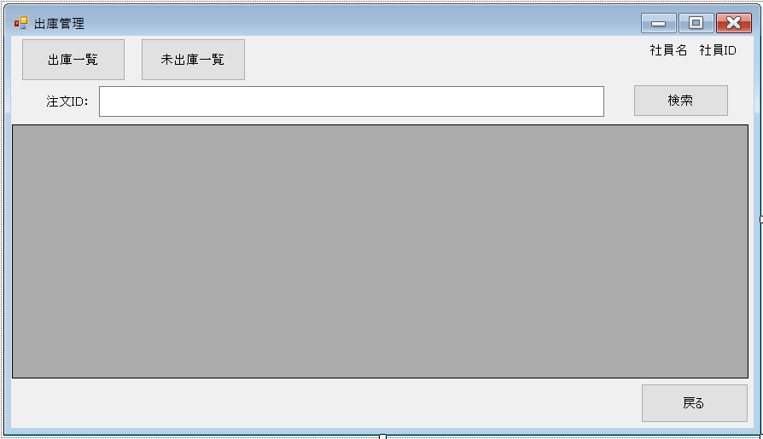
 |  |  |  |  |  |  |  | 画面詳細

①
②
③
④
⑤
⑥
⑦
 |  |  |  |  |  |  |  | フォーム名 |  | 出庫管理
 |  |  |  |  |  |  |  |  |  |  | FSM
 |  |  |  |  |  |  |  | 画面サイズ

 |  |  |  |  |  |  |  | 背景色
⑧
 |  |  |  |  |  |  |  | 文字種類
 |  |  |  |  |  |  |  |  |  | メイリオ
 |  |  |  |  |  |  |  | 文字サイズ

 |  |  |  |  |  |  |  | 文字色

 |  |  |  |  |  |  |  | 画面説明
 |  |  |  |  |  |  |  | 出庫処理をする画面 ①を押すと出庫情報の一覧を表示する。 ②を押すと出庫日が未入力（未出庫）の一覧を表示する。 ⑥に検索したい注文IDを入力する。⑦で検索をする Datagridviewの注文情報をダブルクリックすると詳細情報画面が開く ⑨を押すとホーム画面に戻る ③④には今ログイン中の社員名と社員IDを表示する

⑨

 |  |  |  |  |  |  |  |  |  |  |  | FSM
 | 名称 | Name | 使用コントロール | 文字形式 | 初期値 | 必須入力 | TAB順 | 桁制限 | その他
1 | 出庫一覧 | FSMSlistBtn | button |  |  |  | 1 |  | 出庫一覧を表示するボタン
2 | 未出庫一覧 | FSMNotSlistBtn | button |  |  |  | 2 |  | 未出庫の一覧を表示するボタン
3 | 社員名 | FSMNamelbl | label | 全角 |  |  |  | 20 | ログイン時に使用した社員IDから社員名を取得し表示する
4 | 社員ID | FSMIDlbl | label | 半角 |  |  |  | 7 | ログイン時に使用した社員IDを表示する
5 | 注文ID： | label1 | label | 全角 |  |  |  |  | 注文ID：と表示
6 | 注文ID入力 | FSMOrderIDTbox | textBox | 半角 |  |  | 3 | 16 | 検索したい注文IDを入力するテキストボックス
7 | 検索 | FSMSearchBtn | button |  |  |  | 4 |  | 入力した注文情報で検索をしてdatagridviewに表示する
8 | 一覧表示 | FSMDatagridview | datagridview |  |  |  | 5 |  | 指定されたデータを表示するdatagridview
9 | 戻る | FSMBackBtn | button |  |  |  | 6 |  | ホーム画面に戻るボタン
10
11
12
13
14
15
16
17
18
19
20
21
22
23
24
25
26
27
28
29
30

その他

